Sheet1
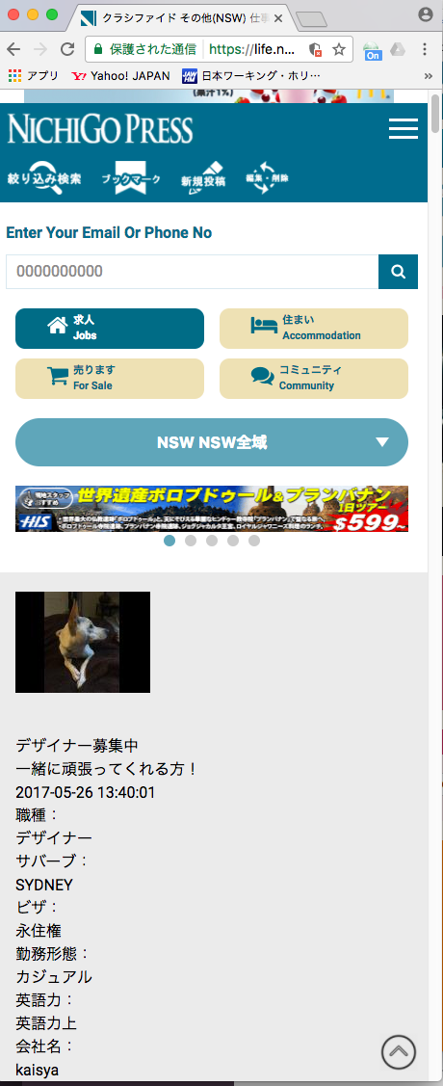

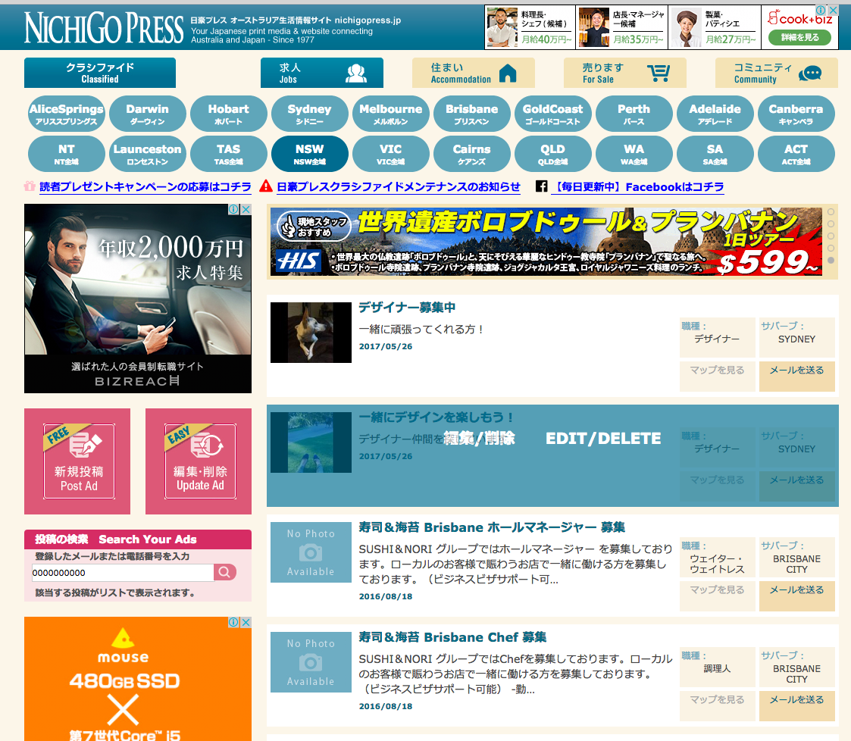

表示されますが、選択できません。

ＰＣの場合、このような形で選択可能です。

